JAVA
no | 에러메시지 | 입력코드 | 수정내용 | 기타
1 | 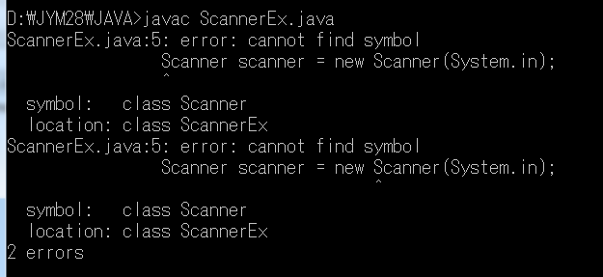 | class ScannerEx { public static void main (String [] args) { Scanner scanner = new Scanner(System.in); System.out.print ("두자리 정수를 하나 입력해 주세요.> "); String input = scanner.nextLine(); int num = Integer.parseInt(input); System.out.println("입력내용 : "+input); System.out.printf("num=%d%n", num); } } | import java.util.*; class ScannerEx { public static void main (String [] args) { Scanner scanner = new Scanner(System.in); System.out.print ("두자리 정수를 하나 입력해 주세요.> "); String input = scanner.nextLine(); int num = Integer.parseInt(input); System.out.println("입력내용 : "+input); System.out.printf("num=%d%n", num); } } | Sanner를 사용하기 위해서는 코딩 전 java.util.* import가 필요
2 |  | class OperatorEx6 { public static void main (String[] args) { byte a = 10; byte b = 20; byte c = a + b; System.out.println(c); } } | class OperatorEx6 { public static void main (String[] args) { byte a = 10; byte b = 20; byte c = (byte) (a + b); System.out.println(c); } } | casting이 필요
3 |  | class Assign03 { public static void main (String [] args) { int x = 1, y = 1, z = 1; boolean b = true; b = (x-- > 0 ) || (++y != 0) && (--z != 0); System.out.printf("b= %d%n", b); System.out.printf("x= %d%n", x); System.out.printf("y= %d%n", y); System.out.printf("z= %d%n", z); } } | class Assign03 { public static void main (String [] args) { int x = 1, y = 1, z = 1; boolean b = true; b = (x-- > 0 ) || (++y != 0) && (--z != 0); System.out.printf("b= %b%n", b); System.out.printf("x= %d%n", x); System.out.printf("y= %d%n", y); System.out.printf("z= %d%n", z); } } | printf에서 boolen 타입에 대한 데이터 표기를 int형으로 표시하도록 지정해서 오류남
4 | 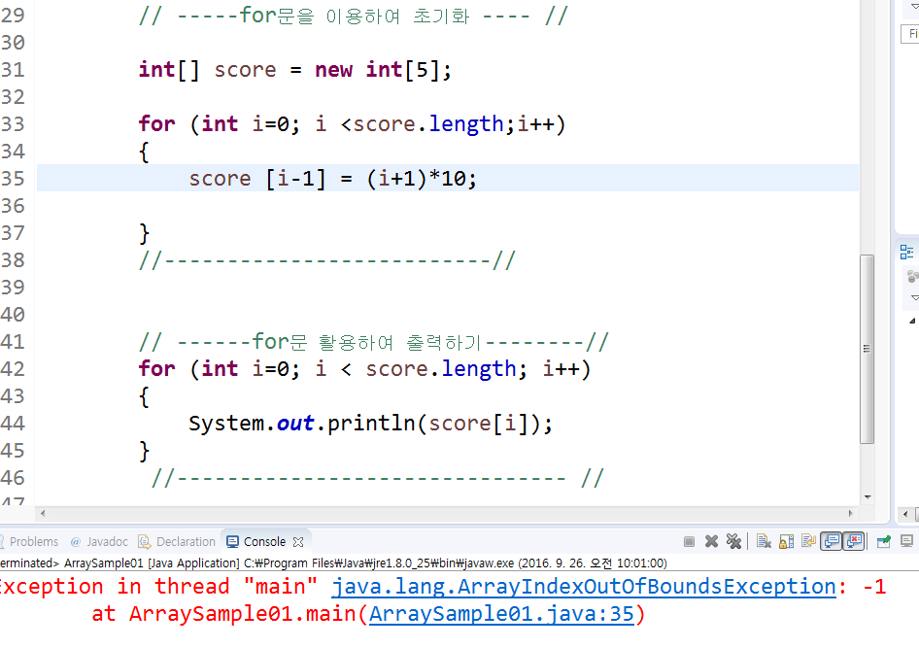 | int[] score = new int[5]; for (int i=0; i <score.length;i++) { score [i-1] = (i+1)*10; } | int[] score = new int[5]; for (int i=0; i <score.length;i++) { score [ i ] = (i+1)*10; } | 배열에서 인덱스의 범위 값을 넘어서 지정하여 오류가 발생됨
5 |  | class PointTest { public static void main(String[] args) { Point3D p3 = new Point3D(1,2,3); } } class Point { int x; int y; Point(int x, int y) { this.x = x; this.y = y; } String getLocation() { return "x:"+ x + ", y: " + y; } } class Point3D extends Point { int z; Point3D(int x, int y, int z) { this.x = x; this.y = y; this.z = z; } String getLocation() { return "x:"+ x + ", y: " + y + ", z: " + z; } } | class PointTest { public static void main(String[] args) { Point3D p3 = new Point3D(1,2,3); } } class Point { int x; int y; Point(int x, int y) { this.x = x; this.y = y; } String getLocation() { return "x:"+ x + ", y: " + y; } } class Point3D extends Point { int z; Point3D(int x, int y, int z) { super(x, y); this.x = x; this.y = y; this.z = z; } String getLocation() { return "x:"+ x + ", y: " + y + ", z: " + z; } } | 부모 클라스에 생성자가 명시되어 자식클래스 안에서의 생성자에도 부모클래스 생성자를 호출해야 한다.
6
7

